21-22 Erkl. v. behov f. IØ-gødn
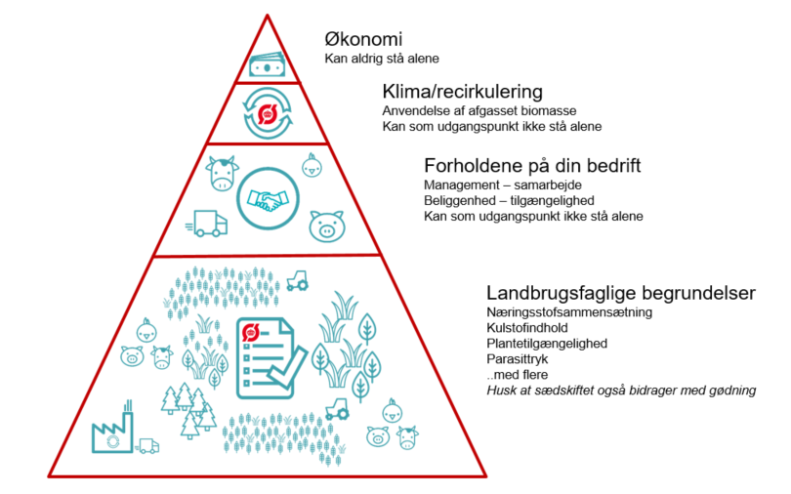
Erklæring ved behov for ikke-økologisk gødning i planperioden 2021-2022

Denne erklæring kan udfyldes, hvis du anvender ikke-økologisk kvælstofholdig gødning, som er listet i Økologivejledningens bilag 2. Den kan også udfyldes, hvis du afsætter egen økologisk gødning og modtager ikke-økologisk gødning, herunder også afgasset biomasse. Erklæringen skal fremvises i forbindelse med økologikontrollen. Hvis denne erklæring ikke anvendes, er det fortsat et krav, at du kan begrunde og dokumentere anvendelsen af ikke-økologisk gødning.
A.1: Skal udfyldes, når du anvender ikke-økologisk gødning.
A.2: Skal udfyldes, når du anvender ikke-økologisk afgasset biomasse.
B.1: Skal udfyldes, hvis du afsætter egen økologisk gødning og i stedet anvender ikke-økologisk gødning.
B.2: Skal udfyldes, hvis du afsætter egen økologisk gødning og i stedet anvender ikke-økologisk afgasset biomasse.

 |  | Angiv din begrundelse her
A.1 | Der er anvendt ikke-økologisk gødning

A.2 | Aftale med biogasanlæg om at modtage ikke-økologisk afgasset biomasse

B.1 | Behov for at afsætte egen økologisk gødning og anvende ikke-økologisk gødning

B.2 | Behov for at afsætte egen økologisk gødning og modtage ikke-økologisk afgasset biomasse

 | Certificeringsnr: | Dato:

